Karten
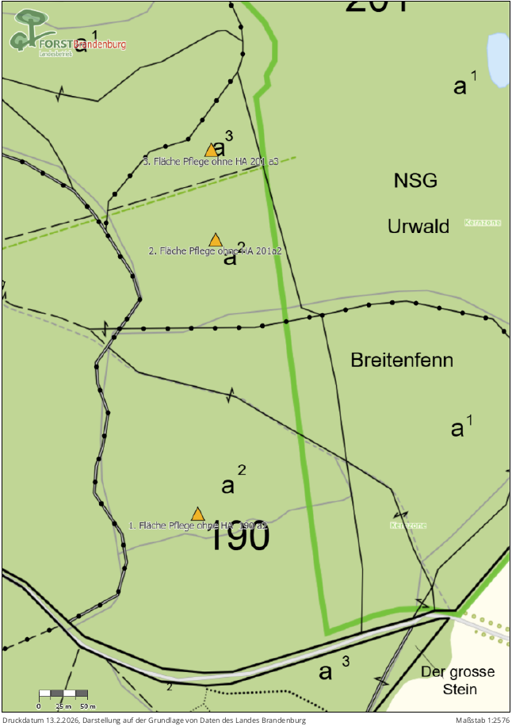
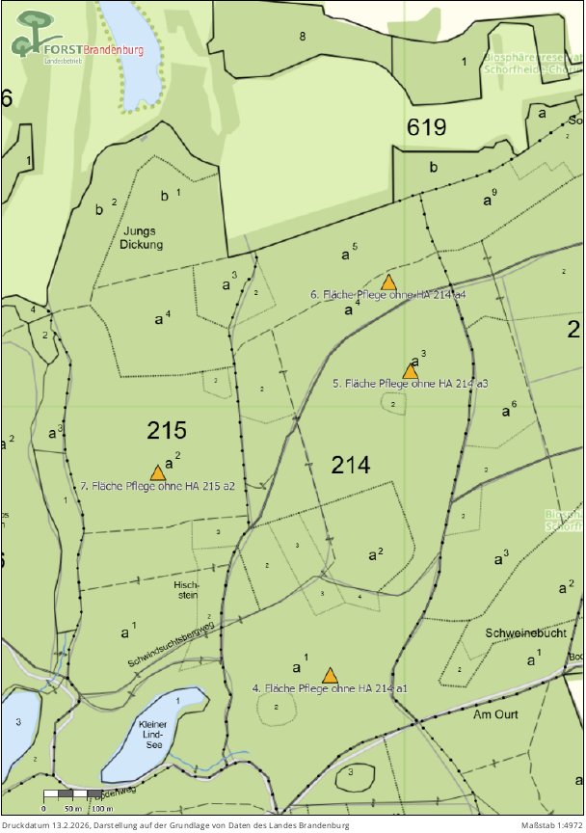
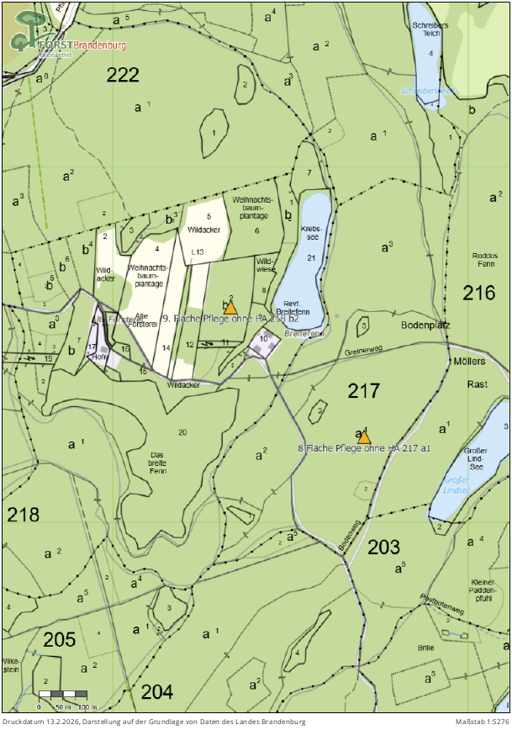
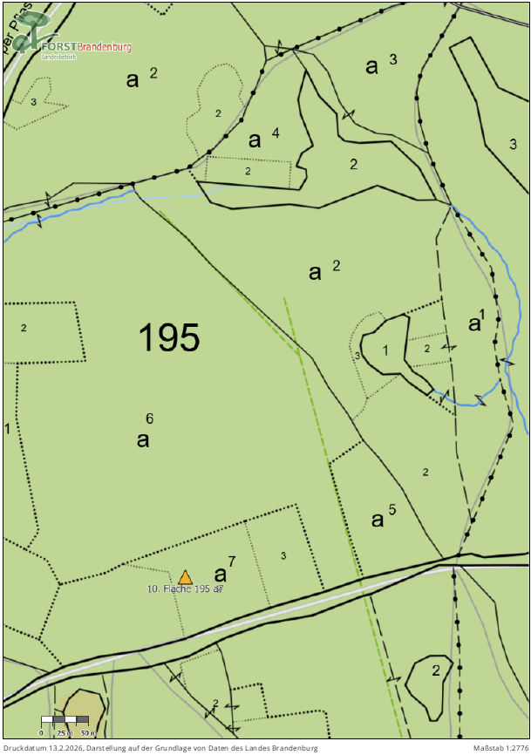
Landesbetrieb Forst Brandenburg | 2026
Forstbetrieb Chorin
Amt Chorin 11
16230 Chorin
Geschäftszeichen: LFB 2026 035500 - 04
Vergabenummer: LFB-2026-020000-06

Karten:

